PREMISAS DE LLENADO
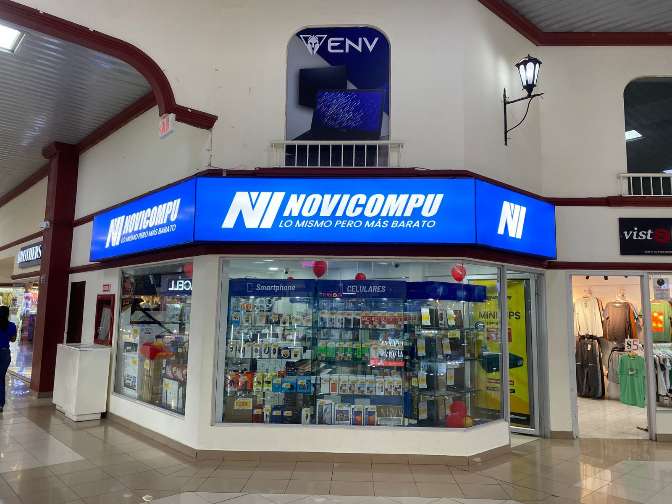
CASILLEROS DE LLENADO | Los casilleros colorados de color NARANJA son de llenado obligatorio
FECHAS MÁXIMO DE ENVÍO DE CAJA CHICA | El custodio debe envía los documentos correspondientes al mes de gestión MÁXIMO HASTA EL DÍA 23 DE CADA MES, NO SE RECIBEN COMPROBANTES DE FECHAS ANTERIORES (dichos valores seran cubiertos por el custodio), EN EL CASO DE QUE YA ESTE CONSUMIDO EL 70% DEL VALOR, inmediatamente solicitar el REEMBOLSO

DETALLE DE COLUMNAS A LLENAR | ACCIÓN A REALIZAR
CÓDIGO | Escoger el CÓDIGO de la sucursal a la cual pertenece
SUCURSAL | Casillero bloqueado información automática
NOMBRE SUCURSAL | Casillero bloqueado información automática
NOMBRE DEL CUSTODIO | Ingresar nombres y apellidos de la persona responsable del FONDO DE CAJA CHICA
FECHA GENERACIÓN CAJA CHICA | Ingresar la fecha en la cual se envía el archivo de caja chica
# CAJA CHICA | Número automático que se vincula con el CÓDIGO de la sucursal y la fecha de envío

ITEM | Dato automático bloqueado, no realizar ninguna acción
FECHA DEL COMPROBANTE | Ingresar la fecha que consta en la FACTURA / NOTA DE VENTA / VALE DE CAJA
FACTURA / NOTA DE VENTA / VALE DE CAJA | Casillero para ingresar los datos del NÚMERO de factura, el mismo que debe tener todos los datos (Ejemplo: 001-001-000000001)
PROVEEDOR | Los datos completos del Proveedor de acuerdo a lo que esté detallado en la FACTURA / NOTA DE VENTA / VALE DE CAJA
DESCRIPCIÓN | Se debe ingresar la descripción de la compra o actividad gestionada el motivo de la misma
TIPO DE GASTO | Este campo tiene un desplegador automático, el cual permite escoger el tipo de gasto, al escoger OTROS GASTOS O GASTOS NO DEDUCIBLES, se debe poneren la DESCRIPCIÓN el detalle del gasto
SUB TOTAL SIN IVA | Colocar el valor de las NOTAS DE VENTA y VALES DE CAJA, En el caso de las FACTURAS, existe discriminado el valor de SUBTOTAL SIN IVA, en este casillero se debe poner ese dato para que no se calcule el IVA.
SUB TOTAL CON IVA | Ingresar el valor de la FACTURA DE VENTA que tiene IVA
IVA 15% | Casillero bloqueado de cálculo automático
TOTAL | Casillero bloqueado de cálculo automático

